安装
H388 防疲劳驾驶提醒仪安装方法：
疲劳驾驶提醒仪安装于车内方向盘中心上方的前挡风玻璃上，安装后应与车玻璃上边沿距离有2厘米左右的间隙，方便案键操作。 | 疲劳驾驶提醒仪安装中，请尽量将摄像头对准驾驶员眼部，并且保持眼睛与摄像头之间的距离能够超过40CM。
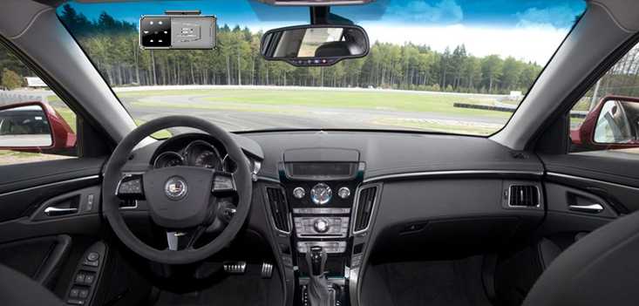 | 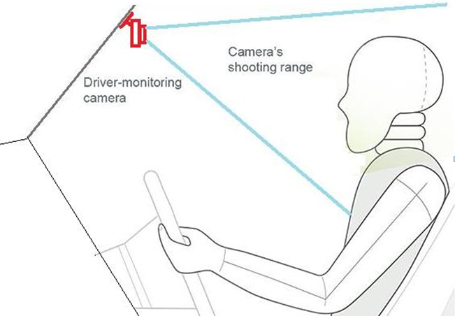
请不要将疲劳驾驶提醒仪安装于驾驶员视线水平以下，这样不仅阻挡视线，而且会引起提醒仪出现误报。 | 使用疲劳驾驶提醒仪的时候，驾驶员佩戴墨镜或者有颜色镜片的眼镜或者反光强烈的眼镜，都会导致提醒仪工作失效。

